附录ABCD
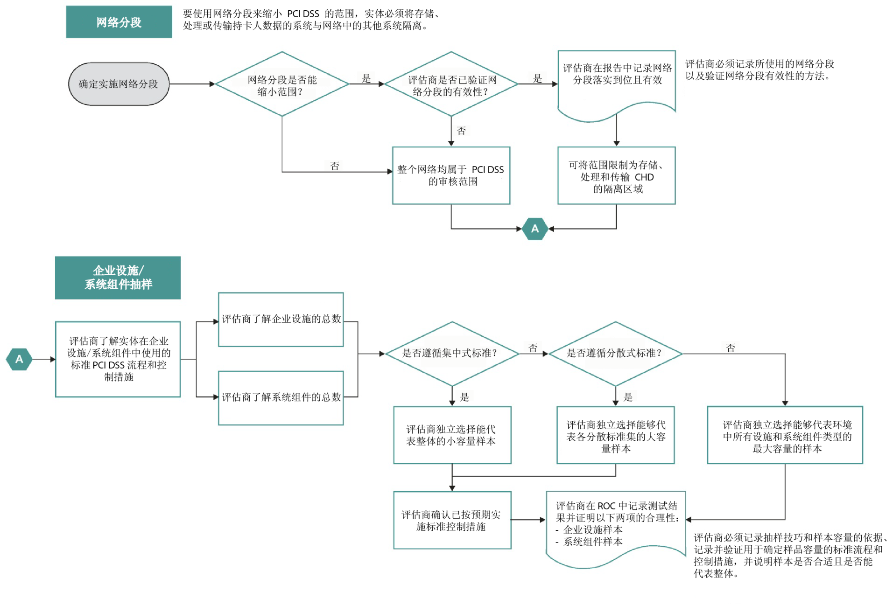
附录 A：针对共享托管服务提供商的 PCI DSS 附加要求
要求 A.1：共享托管服务提供商必须保护持卡人数据环境
根据要求 12.8 和 12.9 中的规定，所有有权访问持卡人数据的服务提供商（包括共享托管服务提供商）均必须遵守 PCI DSS。另外，要求 2.6 指出 共享托管服务提供商必须保护每个实体的托管环境和数据。因此，共享托管服务提供商还必须遵守本附录中的要求。
要求 |  | 测试程序 |  |  | 指南
A.1 根据 A.1.1 至 A.1.4，保护 每个实体（即商户、服务提供商 或其他实体）的托管环境和数 据： 托管服务提供商必须满足这些要 求以及 PCI DSS 中所有其他相 关章节的要求。 注：即使托管服务提供商满足这 些要求，也不能保证雇用该托管 服务提供商的实体的遵从性。如 果适用，每个实体均必须遵守 PCI DSS 并验证其遵从性。 |  | A.1 尤其在对共享托管服务提供商进行 PCI DSS 评估时，若要确认共享托管 服务提供商确实会保护实体（商户和服务提供商）的托管环境和数据，请从 托管商户和服务提供商的代表性样本中选择部分服务器（Microsoft Windows 和 Unix/Linux）并执行以下 A.1.1 到 A.1.4 的操作： |  |  | PCI DSS 附录 A 针对希望为其商户和/或服务提 供商客户提供符合 PCI DSS 要求的托管环境的 共享托管服务提供商而设计。
A.1.1 确保每个实体仅运行可 访问自身持卡人数据环境的流 程。 |  | A.1.1 如果共享托管服务提供商允许实体（例如，商户或服务提供商）运行 自己的应用程序，请确认使用该实体的唯一 ID 来运行这些应用程序流程。 例如： • 系统中的任何实体均不得使用共享的网络服务器用户 ID。 • 实体使用的所有 CGI 脚本必须作为该实体的唯一用户 ID 创建和运 行。 |  |  | 如果商户或服务提供商获准在共享服务器上运 行自己的应用程序，则这些应用程序应使用商 户或服务提供商的用户 ID 而非作为特权用户运 行。
A.1.2 每个实体的访问权限和 特权仅限自身的持卡人数据环 境。 |  | A.1.2.a 确认任何应用程序流程的用户 ID 均不属于特权用户（root 权限/管 理员权限）。 |  |  | 为确保每个商户或服务提供商的访问权限和特 权限制为只能访问自己的环境，请考虑以下内 容：(1) 商户或服务提供商的网络服务器用户 ID 的权限；(2) 授予读取、写入和执行文件的 权限；(3) 授予写入系统二进制文件的权限； (4) 授予商户和服务提供商日志文件的权限； (5) 确保商户或服务提供商无法独占系统资源的 控制措施。
 |  | A.1.2.b 确认每个实体（商户、服务提供商）拥有的读取、写入或执行权限 仅适用于其所属的文件或目录或者必要的系统文件（通过文件系统权限、 访问控制列表、chroot 作业系统、jailshell 等加以限制）。 注意：实体的文件不能与群组共享。
 |  | A.1.2.c 确认实体用户没有共享系统二进制文件的写入权限。
 |  | A.1.2.d 确认只有拥有日志条目的实体才能查看这些条目。
要求 |  | 测试程序 |  |  | 指南
 |  | A.1.2.e 为确保各实体不会独占服务器资源从而利用漏洞（例如，错误、争 用和重启会导致缓冲区溢出等情况），请确认已针对这些系统资源的使用 制定相关限制： ▪ 磁盘空间 ▪ 带宽 ▪ 内存 ▪ CPU
A.1.3 确保日志记录和检查记 录已启用、对于每个实体的持 卡人数据唯一且符合 PCI DSS 要求 10。 |  | A.1.3 确认共享托管服务提供商已按如下方式启用每个商户和服务提供商环 境中的日志记录： 启用第三方常见应用程序的日志。 默认情况下，日志处于活动状态。 日志可供其所属实体审核。 日志位置已清楚传达给其所属实体。 |  |  | 应在共享托管环境中使用日志，这样商户和服 务提供商便能访问并审核其持卡人数据环境特 定的日志。
A.1.4 启用相关流程，确保在 任何托管商户或服务提供商受 到威胁时提供及时的取证调 查。 |  | A.1.4 确认共享托管服务提供商具备相关书面政策，可在出现威胁时针对相 关服务器提供及时的取证调查。 |  |  | 共享托管服务提供商必须具备相关流程，可在 需要对威胁进行取证调查时提供方便快捷的响 应，至少应提供适度的细节以便了解个体商户 和服务提供商的详细信息。
附录 B： 补偿性控制
当实体因合理的技术限制或书面业务限制无法满足明确指定的要求，但已通过实施其他措施或补偿性控制
充分降低与该要求相关的风险时，大部分 PCI DSS 要求可能都需要考虑引入补偿性控制。 补偿性控制必须满足以下标准：
1. 符合最初 PCI DSS 要求的目的和严格程度。
2. 提供与最初 PCI DSS 要求相似的防御级别，使补偿性控制能充分抵消最初 PCI DSS 要求旨在防御的 风险。（请参阅 PCI DSS 导航，了解每条 PCI DSS 要求的目的。）
3. “超越”其他 PCI DSS 要求。（仅仅只是遵循其他 PCI DSS 要求并不构成补偿性控制。）
评估补偿性控制的“超越”部分时，请考虑以下各项：
注：以下从 a) 到 c) 的各项为示例，仅供参考。所有补偿性控制都必须由执行 PCI DSS 审核的评估商审核 并验证其充分性。补偿性控制的有效性取决于实施控制的具体环境、相关的安全控制以及控制配置。公司 应了解特定的补偿性控制并非在所有环境下均有效。
a) 如果受审核的项目需要用到现有的 PCI DSS 要求，则不能将该要求视为补偿性控制。例如，非控
制台管理访问的密码在发送时必须进行加密，从而降低明文管理密码遭到拦截的风险。实体不得使 用其他 PCI DSS 密码要求（入侵者锁定、复杂密码等） 来补偿缺失的加密密码，因为此类密码要 求不会降低明文口令遭到拦截的风险。而且，其他密码控制已经是受审核项目（密码）的 PCI DSS 要求。
b) 如果其他领域需要而受审核项目不需要用到现有的 PCI DSS 要求，则可将该要求视为补偿性控制。 例如，双因素验证是针对远程访问的 PCI DSS 要求。当不支持加密密码传输时，来自内部网络的 双因素验证也可视为非控制台管理访问的补偿性控制。符合以下条件时，双因素验证是可接受的补 偿性控制：(1) 通过解决明文管理密码遭到拦截的风险，满足最初要求的目的；(2) 在安全的环境中 正确设置。
c) 现有的 PCI DSS 要求可结合新的控制措施成为补偿性控制。例如，如果某公司无法根据要求 3.4 使持卡人数据不可读（例如，通过加密），则补偿性控制可包括一个或多个设备、应用程序以及能 处理以下各项的控制措施：(1) 内部网络分段；(2) IP 地址或 MAC 地址过滤；以及 (3) 来自内部网 络的双因素验证。
4. 与不遵守 PCI DSS 要求导致的其他风险相称。
评估商必须根据上述 1-4 项在每次年度 PCI DSS 评估中全面评估补偿性控制，以验证每项补偿性控制都能 充分解决最初 PCI DSS 要求旨在解决的风险。为保持遵从性，必须在评估完成后制定相应的流程和控制措 施，以确保补偿性控制始终有效。
附录 C： 补偿性控制工作表
如果要采用补偿性控制来满足 PCI DSS 要求，请使用本工作表界定针对任何要求的补偿性控制。注意：补
偿性控制也应记录在 PCI DSS 要求相应章节的《遵从性报告》中。
注：只有已采取风险分析并具有合理的技术限制或书面业务限制的公司才能考虑使用补偿性控制来实现遵 从性。
要求编号和定义：
 | 所需信息 |  |  | 解释
1. 限制 | 列出导致无法遵守最初要求的限制。
2. 目的 | 定义最初控制的目的；确定通过补偿性 控制实现的目的。
3. 已确定的风险 | 确定由于缺少最初控制而导致的任何其 他风险。
4. 补偿性控制的定义 | 定义补偿性控制并解释其如何实现最初 控制的目的并解决增加的风险（若 有）。
5. 补偿性控制的验证 | 定义如何验证并测试补偿性控制。
6. 维护 | 规定流程和控制措施以维护补偿性控 制。
补偿性控制工作表 - 完整示例
利用本工作表为通过补偿性控制备注为“到位”的任何要求定义补偿性控制。
要求编号：8.1.1 - 在允许任何用户访问系统组件或持卡人数据前，是否为他们分配了唯一的用户 ID？
 | 所需信息 |  | 解释
1. 限制 | 列出导致无法遵守最初要求 的限制。 |  | XYZ 公司使用无 LDAP 的独立 Unix 服务器。 因此，每个用户都需要“root”登录。XYZ 公司 不可能管理“root”登录，也无法记录每个用户的 所有“root”活动。
2. 目的 | 定义最初控制的目的；确定 通过补偿性控制实现的目 的。 |  | 要求唯一登录具有双重目的。首先，从安全角 度来看，不应该共享登录凭证。其次，使用共 享登录无法明确指出特定操作的具体负责人。
3. 已确定的风险 | 确定由于缺少最初控制而导 致的任何其他风险。 |  | 如果无法确保所有用户均有可跟踪的唯一 ID， 则会给访问控制系统带来其他风险。
4. 补偿性控制的定义 | 定义补偿性控制并解释其如 何实现最初控制的目的并解 决增加的风险（若有）。 |  | XYZ 公司将要求所有用户使用“SU”（替代 用户）命令从桌面登录服务器。这允许用户访 问“root”帐户并在“root”帐户下执行操作，但其 操作会记入 SU 日志目录中。因此，无需与用 户共享“root”密码，即可通过 SU 帐户跟踪每个 用户的操作 。
5. 补偿性控制的验证 | 定义如何验证并测试补偿性 控制。 |  | XYZ 公司向评估商证明已执行 SU 命令且已记 录个人使用该命令执行的所有活动，以确定个 人执行操作时使用的是 root 权限。
6. 维护 | 规定流程和控制措施以维护 补偿性控制。 |  | XYZ 公司会记录相关流程和程序以确保 SU 配 置不会变更、更改或删除，进而允许个人用户 无需经过单独识别、跟踪和记录便可执行 root 命令。
附录 D： 网络分段与企业设施/系统组件抽样

